关系图
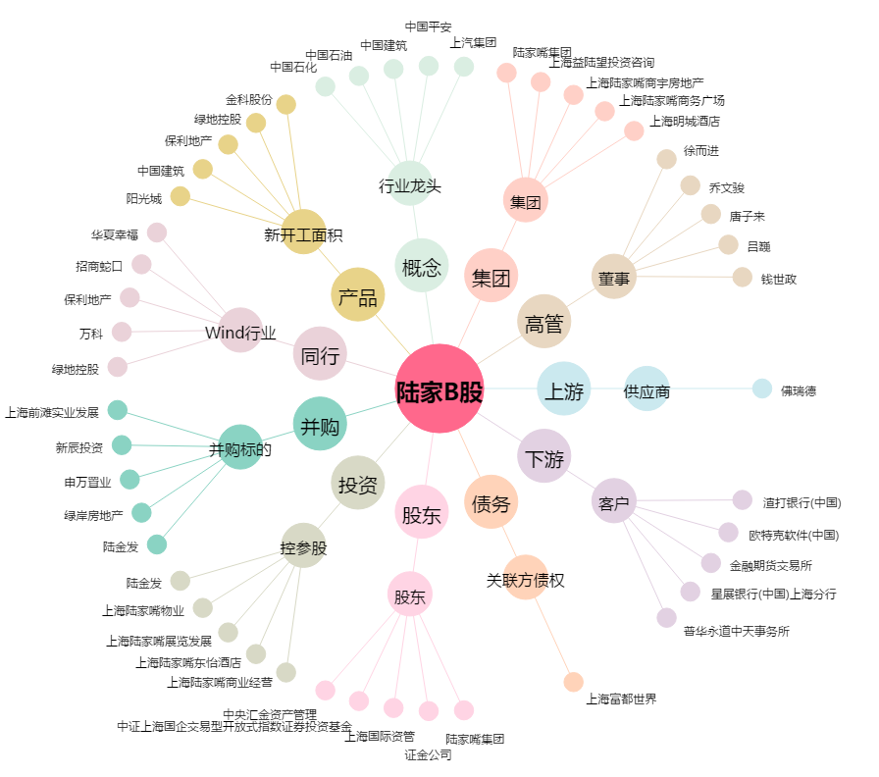
陆家B股[900932.SH] - 关系概览图

